1.Exelの構成
1 | Excelの構成

 | ブック・シート・セル

 | ・ブック | ・・・エクセルファイルそのもの。イメージ的には本やノート。
 | ・シート | ・・・本やノートでは1ページにあたるものがシート。
 |  | ルーズリーフのように追加・削除が可能。
 | ・セル | ・・・シート内にある四角いマスのこと。セル１つに１つのデータを入力。
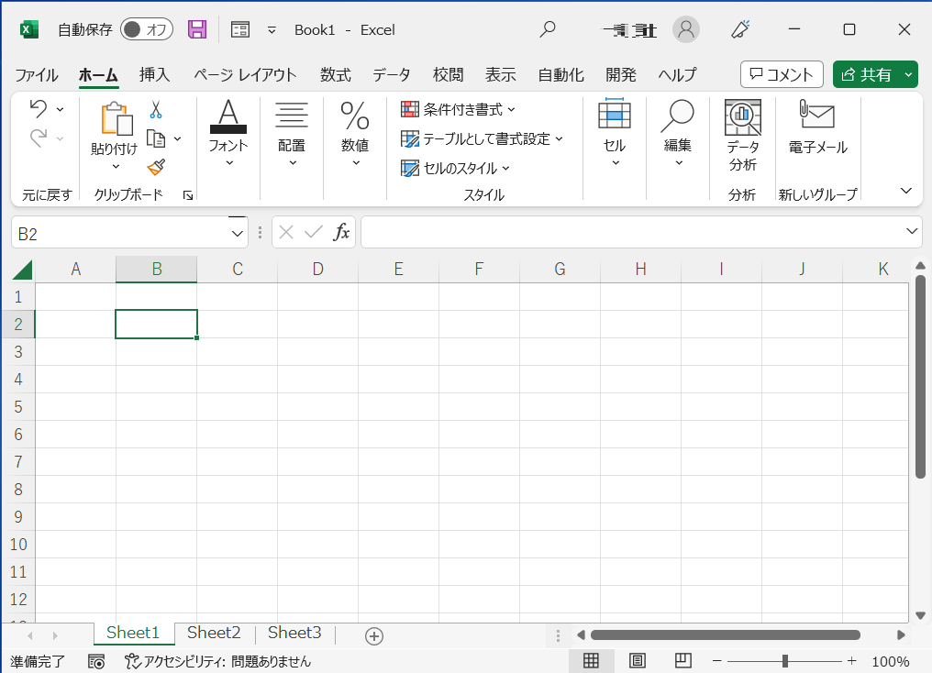
ブック
セル
シート

 | セルの場所の表し方

 | ・名前のルール：
 | 列（アルファベット）と行（数字）を組み合わせてセルの場所を示します
 | 下図例の場合はセル「B2」と呼びます

 | セルの選択と値（文字）入力

 | ・単一セルの選択は対象セルをクリックして選択
 | ・複数セルの選択は対象セル範囲をドラッグ
 | ・値（文字）入力するには対象セルをダブルクリックしてカーソル表示させてから

2.計算の基本操作
2 | 計算の基本操作

 | 四則演算

 | 演算内容 | 数式 |  | 例(※） | 値
 | 足し算 | =数値+数値 |  | =2+3 | 5
 | 引き算 | =数値-数値 |  | =3-2 | 1
 | 掛け算 | =数値*数値 |  | =2*3 | 6
 | 割り算 | =数値/数値 |  | =4/2 | 2
 |  |  |  | ※先頭に「'」を付けて文字列化しているので計算されません

 | セル参照を使った計算

 | 演算内容 | 値A | 値B | 例(※） | 値
 | 足し算 | 2 | 3 | ＝D17＋E17 | 5
 | 引き算 | 3 | 2 | ＝D18-E18 | 1
 | 掛け算 | 2 | 3 | ＝D19*E19 | 6
 | 割り算 | 4 | 2 | ＝D20/E20 | 2
 |  |  |  | ※先頭に「'」を付けて文字列化しているので計算されません

 | 数式が入力されたセルを選択した状態で数式バーをクリックすると、 数式で指定しているセルの色が変わります。

数式バー
選択したセル（H17）の数式が表示される

セルH17を選択
→数式が表示される
（数式バーにも表示される）
数式で指定したセルに
塗りつぶし色が付く

6.出席番号の選択と成績表示
6 | 出席番号の選択と成績表示

 | 出席番号 | 氏名 | 国語 | 算数 | 理科 | 社会 | 合計 | 順位

2
 | ■セルC4に出席番号を選択するドロップダウンリストを作成します
 | ①セルC4を選択
 | ②①の状態で、[データ]タブ→データツールから[データの入力規則]を選択
 | ③データの入力規則、[設定]タブを設定します
 | ・入力値の種類：「リスト」を選択
 | ・元の値：シート[5.表とグラフの作成]の出席番号（セルC6～C15）を選択
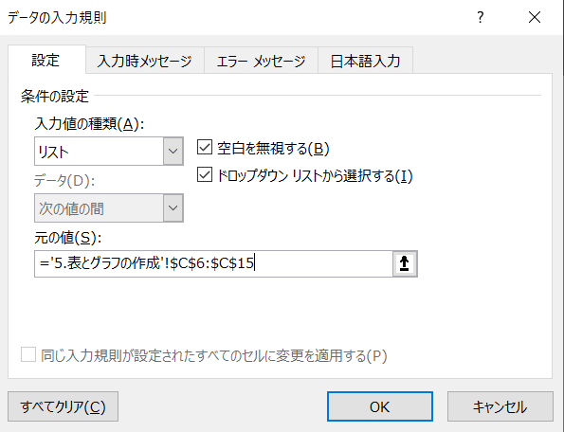
3
 | ・[OK]

 | ■セルC4の出席番号に紐付けて氏名や各値を表示します
 | ④VLOOKUP関数を用いて、出席番号に合わせた各セルの値を
 | を表示します
 | ＝VLOOKUP（検索値,範囲,列番号,[検索方法]）
 | 例として[氏名]を表示する関数設定を示します
 | ・セルD4を選択
 | ・半角で "=VLOOKUP()" と入力
 | ・“(” と “)” の間にカーソルを合わせる
 | ・出席番号を示すセルC4を選択して "," を入力 (=VLOOKUP(C4,))
 | ・検索範囲である、シート[5.表とグラフの作成]のセルC7～J16を指定して "," を入力
 | (=VLOOKUP(C4,'5.表とグラフの作成'!C7:J16,))
 | ・抽出対象「氏名」の検索範囲先頭からの順番である "2" を入力して “,” を入力
 | (=VLOOKUP(D4,'5.表とグラフの作成'!C7:J16,2,))
 | ・検索方法とし完全一致を示す “FALSE” を入力
 | ((=VLOOKUP(D4,'5.表とグラフの作成'!C7:J16,2,FALSE))
 | ・絶対参照の設定 (=VLOOKUP($C$4,'5.表とグラフの作成'!$C$7:$J$16,2,FALSE))
 | ・これにて出席番号に合わせて氏名が表示されます

 | 他の値を表示する場合は列番号を変更します
 | (=VLOOKUP($C$4,'5.表とグラフの作成'!$C$7:$J$16,2,FALSE))
 |  |  |  |  | →抽出対象の検察範囲先頭からの順番を入力

